ADL
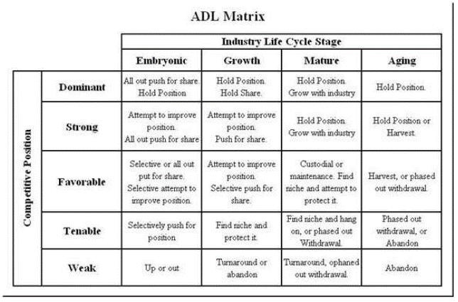

Posición inicial Macavida llega en una etapa en crecimiento de la industria pues la maca ya se consumía en los 90 por algunos migrantes, para el 2000 que es cuando Macavida entra al mercado y se posiciona como una marca con cierto prestigio frente a competidores sin registros. Como empresa se encontraba en una etapa favorable por ofrecer un producto de calidad, aunque había problemas al entrar a algunos supermercados también tenía otros clientes como son restaurantes, cafeterías y pequeños negocios Posición final La industria está en madurez debido a que llegan marcas que ya estaban posicionadas en otros mercados lo que les permitió ser agresivas. La empresa Macavida sigue estando en favorable debido a que conserva sus clientes, pero debido a la competencia buscan otros mercados donde crecer.

I
F

PEYEA
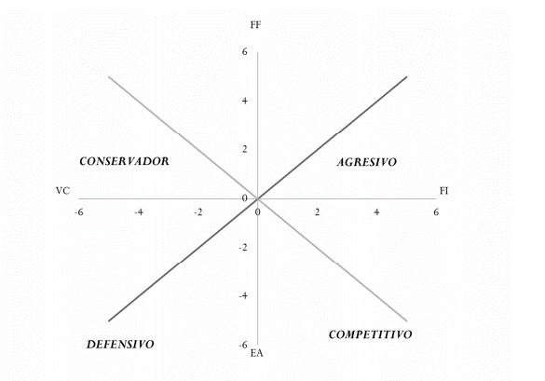
Interna | FUERZA FINANCIERA (FF)
1 | Una amplia cartera de clientes | 5
2 | Nuevas prácticas de venta | 3
3 | Oportundiad en otros mercados | 2

 |  | 3.3333333333
Externa | FUERZA DE INDUSTRIA (FI)
1 | Producto apto para todas las edades | 5
2 | Muchas formas de consumo y venta de la maca | 1
3 | Fácil entrada al mercado | 3

 |  | 3
Externa | ESTABILIDAD DEL AMBIENTE (EA)
1 | Competidores agresivos | -4
2 | Entrada de marcas ya colocadas en otros mercados | -5
3 | Competencia por el mercado | -2

 |  | -3.6666666667
Interna | VENTAJA COMPETITIVA (VC)
1 | Ventas de forma formal en supermercados | -1
2 | Registro sanitario | -1 |  | Macavida tiene un perfil competitivo debido a la identidad que tiene como marca de ofrecer un producto saludable respaldado por estudios, registro sanitario y ventas en supermercados, sin embargo, por la alta competencia debe de diversificarse a otros mercados conservando su identidad y procesos de producción.
3 | Marca con identidad relacionada a la vida y salud | -3

 |  | -1.6666666667

 |  | Coordenadas del vector
 |  | x(FI+VC)= | 1.3333333333
 |  | y(FF+EA)= | -0.33333333333 | Concuerda PEYEA con MPC dónde se obtuvo una calificación ligeramente por encima de los competidores, pero ya el precio del producto representa un problema frente a los demás.

